システム構成
システム名 |  |  | システム種別 |  | 基本設計書 |  | 作成者 | 作成日 | 更新者 | 更新日 | 版数
現金専用簡易セルフPOS |  |  | チャージ専用機 |  |  |  | Thanh Nguyên | 2023-06-07 | Thanh Nguyên | 2023-06-07 | 0.1

機能カテゴリ |  | 全体 |  | 項目 |  | 業務フロー | #VALUE!

 | ・全体構成
サーバー

メインDB
JAVA

マスタ系

トランザクション系

MySQL Community Server - GPL
8.0.33
x86_64

バックアップDB

マスタ系

トランザクション系

 |  |  |  |  |  |  |  | ●基本、どちらが、どちらにつながっていても、自動判断をします。

業務フロー凡例
システム名 |  |  | システム種別 |  | 基本設計書 |  | 作成者 | 作成日 | 更新者 | 更新日 | 版数
現金専用簡易セルフPOS |  |  | チャージ専用機 |  |  |  | Thanh Nguyên | 2023-06-07 | Thanh Nguyên | 2023-06-07 | 0.1

機能カテゴリ |  | 全体 |  | 項目 |  | 業務フロー | #VALUE!

 | ●1_レジ内

●●
画面表示
●●
モーダル表示

●●
処理機能
本来なら、処理内で分岐もあるとは思いますが、今回は、分岐処理についても、一括で処理機能と定義しています。
●●
音声ファイル

 | ●1_レジ周辺機器

セカンドディスプレイ
●●
セカンドディスプレイ画面表示
スキャナー
●●
スキャナー

自動釣銭機
●●
自動釣銭機
プリンター
●●
スキャナー

磁気カードリーダー
磁気カードリーダー
エフケイシステム 両面双方向読み取り MJR-100

 | ●外部連携

●●
API連携
本来ならDBですが、DBの意味で使用しています。
●●
多機能への連携

●●
端末内DB 設定関連などのDB
最新
ボタン名称

最新
分岐・判定

テンプレート (2)
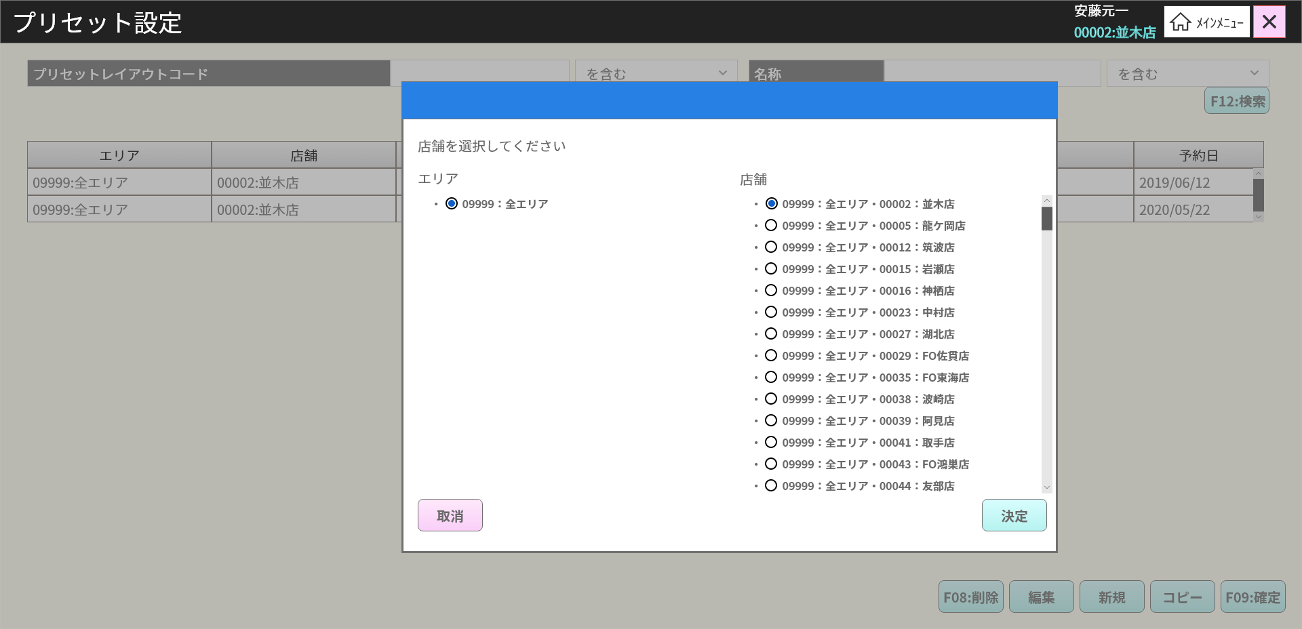
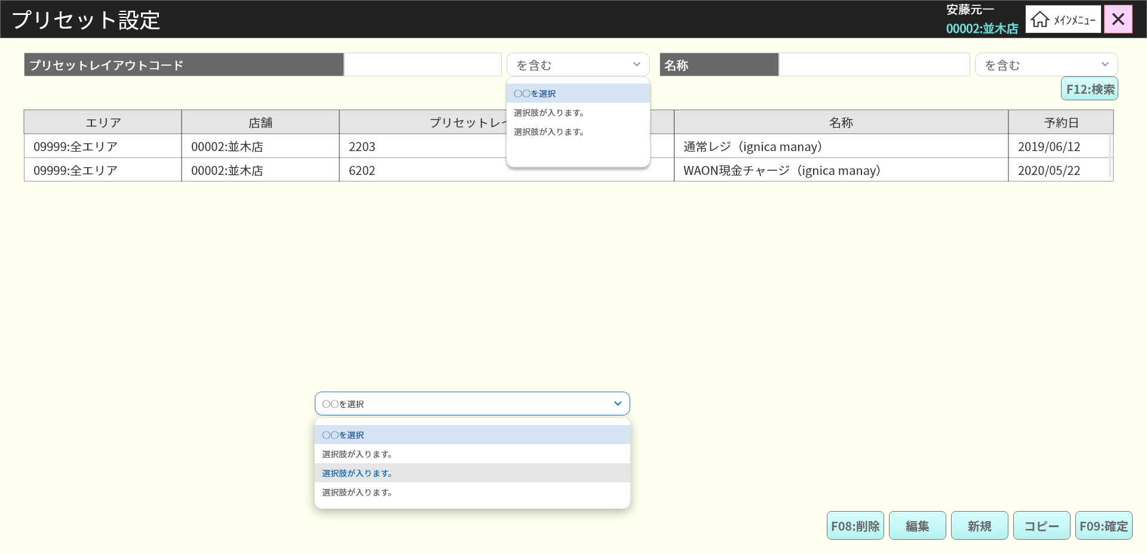
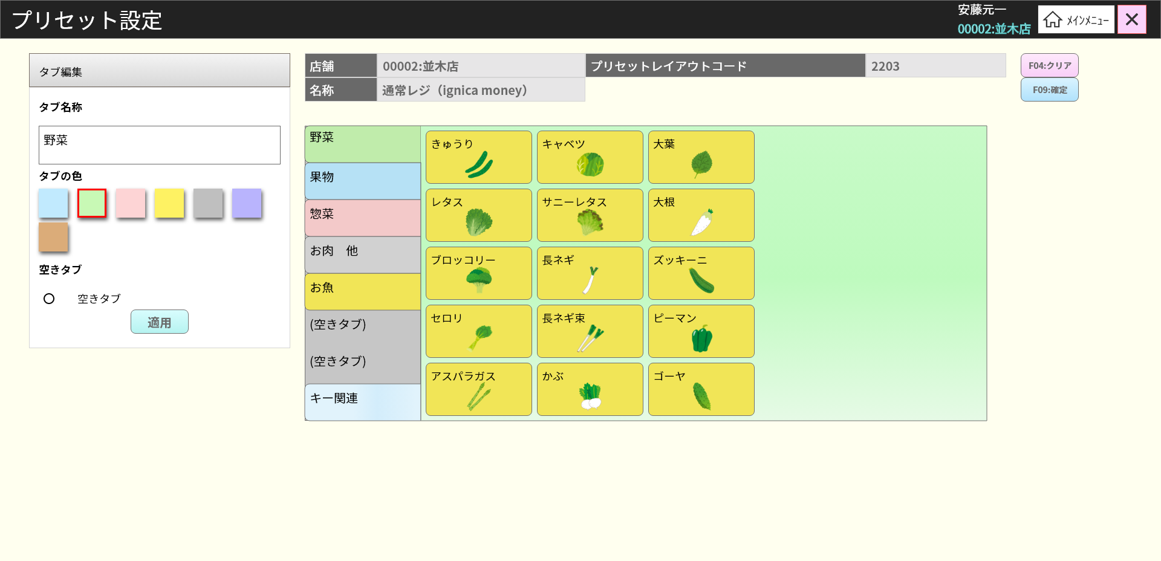
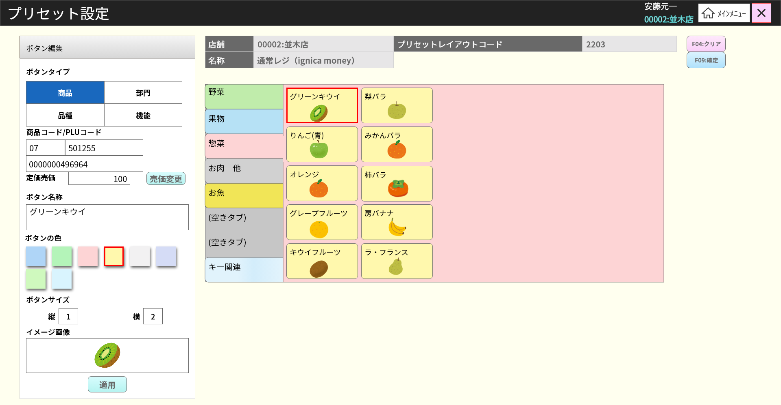
システム名 |  | システム種別 |  | 基本設計書 |  | 作成者 | 作成日 | 更新者 | 更新日 | 版数
現金専用簡易セルフPOS |  | チャージ専用機 |  |  |  | Thanh Nguyên | 2023-06-07 | Thanh Nguyên | 2023-06-07 | 0.1

機能カテゴリ | 全体 |  | 項目 |  | 業務フロー | #VALUE!

Sheet3
